Web用
あなたのSDGsの関心度は？
 | あなたの未来に対する関心は？SDGsの取り組みを自己チェックで評価します。（三重大学国際環境教育研究センター監修） |  |  | ✓
 |  |  | ※ SDGs169のターゲットから設問を作成
 | チェック
 | 目標 1. あらゆる場所のあらゆる形態の貧困を終わらせる
1 |  |  | 世界の極度の貧困を終わらせたいと思う。（1.1）
2 |  |  | すべての男性及び女性が、経済的にも平等な権利を持つことができればよいと思う。（1.2）
3 |  |  | 貧困な人々に対しては、地球温暖化に関連する極端な気象現象や環境に関連する災害を軽減したい思う。（1.5）
 | チェック
 | 目標 2. 飢餓を終わらせ、栄養改善を実現し、持続可能な農業を促進する
4 |  |  | すべての人々が一年中安全かつ栄養のある食料を十分得られるようにしたいと思う。（2.1）
5 |  |  | 持続可能な食料をつくる仕組みを作る必要があると思う。（2.4）
 | チェック
 | 目標 3. あらゆる年齢のすべての人々の健康的な生活を確保し、福祉を促進する
6 |  |  | すべての国で新生児及び5歳未満児の予防可能な死亡を根絶したいと思う。（3.2）
7 |  |  | エイズ、結核、マラリア及び熱帯病といった伝染病を根絶し、感染症に対処する必要がある思う。（3.3）
8 |  |  | 世界の道路交通事故による死傷者を半減させたいと思う。（3.6）
 | チェック
 | 目標 4. すべての人に質の高い教育を確保し、生涯学習の機会を促進する
9 |  |  | すべての子どもが男女の区別なく、無償かつ公正で質の高い初等教育及び中等教育を修了できるようするべきだと思う。（4.1）
10 |  |  | すべての人々が男女の区別なく、質の高い技術教育・職業教育及び高等教育が受けられるようなればよいと思う。（4.3）
11 |  |  | 全ての学習者が、持続可能な開発を促進するために必要な知識及び技能を習得できるようになればよいと思う。（4.7）
 | チェック
 | 目標 5. ジェンダー平等を達成し、すべての女性及び女児の能力強化を行う
12 |  |  | 無報酬の育児・介護や家事労働を適正に評価しなければいけない思う。（5.4）
13 |  |  | 政治、経済、公共分野において、女性の参画及び平等なリーダーシップの機会を確保した方が良いと思う。（5.5）
 | チェック
 | 目標 6. すべての人々の水と衛生（トイレ）の利用と持続可能な管理を確保する
14 |  |  | すべての人々の、安全で安価な飲料水の利用ができるようにするべきだと思う。（6.1）
15 |  |  | 山地、森林、湿地、河川、帯水層、湖沼を含む水に関連する生態系の保護・回復が必要だと思う。（6.6）
 | チェック
 | 目標 7. すべての人々の、安価かつ信頼できる持続可能な近代的エネルギーの確保
16 |  |  | 電気安定供給のため、火力、水力の発電に加えて、再生可能エネルギーの割合を大幅に拡大させた方が良いと思いますか。（7.2）
 | チェック
 | 目標 8. 持続可能な経済成長及びすべての人々に働きがいのある雇用を促進する
17 |  |  | 経済成長をすると環境が悪化してしまうという構造を無くす必要があると思う。（8.4）
18 |  |  | 若者や障害者を含むすべての人が、働きがいのある人間らしい仕事ができるようにするべきである。（8.5）
 | チェック
 | 目標 9. 包摂的かつ持続可能な産業化の促進を図る
19 |  |  | 資源利用の効率を向上させ、環境に配慮した技術の導入を拡大して、持続可能性を向上させる。（9.4）
20 |  |  | 開発途上国をはじめとするすべての国々の産業における科学研究を促進し、技術能力を向上させる必要があると思う。（9.5）
 | チェック
 | 目標 10. 各国内及び各国間の不平等をなくす。
21 |  |  | 年齢、性別、障害、人種、宗教やその他の状況に関わりなく、すべての人々の能力強化を促進するべきだと思う。（10.2）
22 |  |  | 差別的な法律、政策はなくす必要があると思う。（10.3）
 | チェック
 | 目標 11. 安全で持続可能な都市及び人間居住を実現する
23 |  |  | すべての人々の安全かつ安価な住宅を確保して、貧しい人達が寄り集まって住む区域（スラム）を改善する必要があると思う。（11.1）
24 |  |  | すべての人々に、安全かつ安価に利用できる、持続可能な公共交通システムが利用できるようにする必要があると思う。（11.2）
25 |  |  | 世界の文化遺産及び自然遺産の保護・保全の努力を強化する必要があると思う。（11.4）
 | チェック
 | 目標 12. 持続可能な生産と消費を確保する
26 |  |  | 世界全体の一人当たりの食料の廃棄を半減させる必要があると思う。（12.3）
27 |  |  | 廃棄物の発生防止、削減、再生利用及び再利用により、廃棄物の発生を大幅に削減する。（12.5）
 | チェック
 | 目標 13. 気候変動及びその影響を軽減するための緊急対策を講じる
28 |  |  | すべての国々において、気候関連災害や自然災害に適応する能力を強化する必要があると思う。（13.1）
29 |  |  | 気候変動の緩和、適応、影響軽減及び早期警戒に関する教育、啓発をする必要があると思う。（13.3）
 | チェック
 | 目標 14. 海洋・海洋資源を保全し、持続可能な形で利用する
30 |  |  | 海洋ごみや富栄養化を含む、あらゆる種類の海洋汚染を防止して大幅に削減する必要があると思う。（14.1）
31 |  |  | 漁獲を効果的に規制し、過剰漁業や違法漁業を終了させる必要があると思う。（14.4）
 | チェック
 | 目標 15. 陸域生態系の保護、持続可能な森林の経営、生物多様性の損失を阻止する
32 |  |  | 森林減少を阻止し、劣化した森林を回復し、世界全体で新規植林及び再植林を大幅に増加させる必要があると思う。（15.2）
33 |  |  | 生物多様性を含む山地生態系の保全を確実に行う必要があると思う。（15.4）
 | チェック
 | 目標 16. 平和な社会を促進し、あらゆるレベルで説明責任のある制度を構築する
34 |  |  | 子どもに対する虐待及びあらゆる形態の暴力を撲滅する必要があると思う。（16.2）
35 |  |  | すべての人々に出生登録を含む法的な身分証明を提供する必要があると思う。（16.9）
 | チェック
 | 目標 17. グローバル・パートナーシップを活性化する
36 |  |  | 開発途上国に対し、環境に配慮した技術の開発、移転、普及及び拡散を促進する必要があると思う。（17.7）

 |  |  |  |  | 清栄
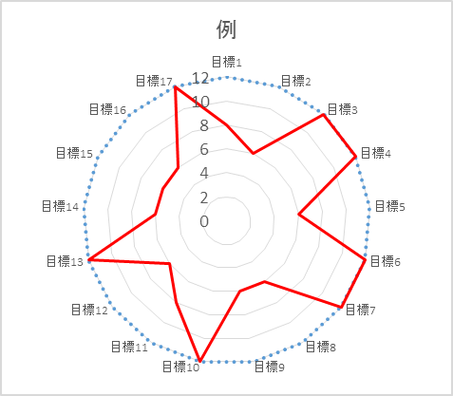
あなたのSDGsの関心度は？ ※ 右の各項目の点数を、 下のグラフに落とし込んでみましょう。
 | 点数
 | 目標 1. 貧困を終わらせる |  |  | 1 | 目標 1. 貧困を終わらせる | 12 | 0 点
1 | 4点 | 0 |  | 2 | 目標 2. 飢餓をなくす | 12 | 0
2 | 4点 |  |  | 3 | 目標 3. 人に健康と福祉を | 12 | 0
3 | 4点 |  | 点 | 4 | 目標 4. 質の高い教育 | 12 | 0
 | 点数 |  |  | 5 | 目標 5. ジェンダー平等を実践 | 12 | 0
 | 目標 2. 飢餓をなくす |  |  | 6 | 目標 6.安全な水と衛生 | 12 | 0
4 | 6点 | 0 |  | 7 | 目標 7. クリーンなエネルギーの確保 | 12 | 0
5 | 6点 |  | 点 | 8 | 目標 8. 経済成長と働きがい | 12 | 0
 | 点数 |  |  | 9 | 目標 9. 持続可能な産業 | 12 | 0
 | 目標 3. 人に健康と福祉を |  |  | 10 | 目標 10. 不平等をなくす | 12 | 0
6 | 4点 | 0 |  | 11 | 目標 11. 持続可能な都市 | 12 | 0
7 | 4点 |  |  | 12 | 目標 12. 持続可能な生産と消費 | 12 | 0
8 | 4点 |  | 点 | 13 | 目標 13. 温暖化の影響を軽減・対策 | 12 | 0
 | 点数 |  |  | 14 | 目標 14. 海洋資源を保全 | 12 | 0
 | 目標 4. 質の高い教育 |  |  | 15 | 目標 15. 陸域生態系の保護 | 12 | 0
9 | 4点 | 0 |  | 16 | 目標 16. 平和な社会を促進 | 12 | 0
10 | 4点 |  |  | 17 | 目標 17. パートナーシップを活性化 | 12 | 0
11 | 4点 |  | 点
 | 点数
 | 目標 5. ジェンダー平等を実践
12 | 6点 | 0 |  |  | 目標1 | 12 | 8
13 | 6点 |  | 点 |  | 目標2 | 12 | 6
 | 点数 |  |  |  | 目標3 | 12 | 12
 | 目標 6.安全な水と衛生 |  |  |  | 目標4 | 12 | 12
14 | 6点 | 0 |  |  | 目標5 | 12 | 6
15 | 6点 |  | 点 |  | 目標6 | 12 | 12
 | 点数 |  |  |  | 目標7 | 12 | 12
 | 目標 7. クリーンなエネルギーの確保 |  |  |  | 目標8 | 12 | 6
16 | 12点 | 0 | 点 |  | 目標9 | 12 | 6
 | 点数 |  |  |  | 目標10 | 12 | 12
 | 目標 8. 経済成長と働きがい |  |  |  | 目標11 | 12 | 8
17 | 6点 | 0 |  |  | 目標12 | 12 | 6
18 | 6点 |  | 点 |  | 目標13 | 12 | 12
 | 点数 |  |  |  | 目標14 | 12 | 6
 | 目標 9. 持続可能な産業 |  |  |  | 目標15 | 12 | 6
19 | 6点 | 0 |  |  | 目標16 | 12 | 6
20 | 6点 |  | 点 |  | 目標17 | 12 | 12
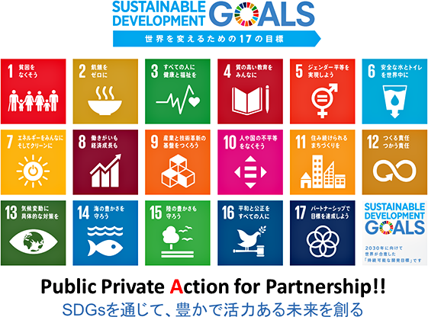
 | 点数
例
 | 目標 10. 不平等をなくす
21 | 6点 | 0
22 | 6点 |  | 点
 | 点数
 | 目標 11. 持続可能な都市
23 | 4点 | 0
24 | 4点
25 | 4点 |  | 点
 | 点数
 | 目標 12. 持続可能な生産と消費
26 | 6点 | 0
27 | 6点 |  | 点
 | 点数
 | 目標 13. 温暖化の影響を軽減・対策
28 | 6点 | 0
29 | 6点 |  | 点
 | 点数
 | 目標 14. 海洋資源を保全
30 | 6点 | 0
31 | 6点 |  | 点
 | 点数
 | 目標 15. 陸域生態系の保護
32 | 6点 | 0
33 | 6点 |  | 点
持続可能な開発目標（SDGs）とは，2001年に策定されたミレニアム開発目標（MDGs）の後継として，2015年9月の国連サミットで採択された「持続可能な開発のための2030アジェンダ」にて記載された2016年から2030年までの国際目標です。
 | 点数
 | 目標 16. 平和な社会を促進
34 | 6点 | 0
35 | 6点 |  | 点
自分の関心事項に気付けたら、何ができるかを考えて、あとはAction！
 | 点数
 | 目標 17. パートナーシップを活性化
36 | 12点 | 0 | 点

